상품제안서
[송월타올] 카운테스마라 뱀부 블럭40 세면 타올 | 상품코드: F25294

 |  |  |  |  |  |  | 02-412-0044 | www.easy1.co.kr
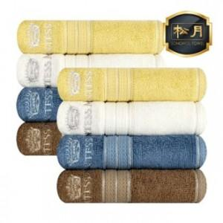

【상세/제작정보】 | ※ 자수인쇄 별도 문의 부탁드립니다.

【인쇄/포장옵션】 | / 포장지포장

【공급단가】 | 수량 | 100~ | 300~ | 500~ | 1,000~ | 3,000~
*VAT별도 | 단가 | 4,250원 | 4,090원 | 3,930원 | 3,780원 | 3,680원

【상품 URL】 | https://dev.easy1.co.kr:443/src/goods_detail.php?gdno=25294

